1.1
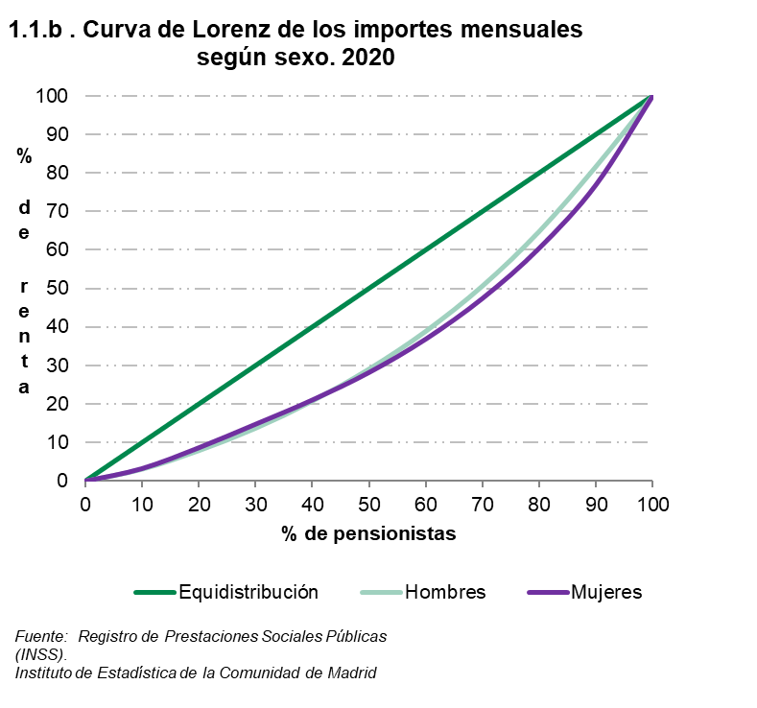
 |  |  |  |  |  |  |  |  | ÍNDICE
1. Por ingresos por pensión

1.1. Pensionistas por decil de ingresos mensuales por pensión según sexo y según indicadores. 2020

 | Valores de los puntos de corte (euros) |  |  | Frecuencia acumulada del importe por pensión |  |  | Índice sobre la mediana (*) del importe de mujeres y hombres
 | Total | Hombres | Mujeres | Total | Hombres | Mujeres | Total | Hombres | Mujeres

Decil
1 | 564.2 | 642.9 | 470.2 | 3.0 | 3.1 | 3.3 | 51.9 | 59.1 | 43.2
2 | 677.4 | 797.9 | 642.9 | 8.0 | 7.9 | 8.7 | 62.3 | 73.3 | 59.1
3 | 745.4 | 942.0 | 677.4 | 13.4 | 13.7 | 14.8 | 68.5 | 86.6 | 62.3
4 | 892.9 | 1,132.7 | 713.2 | 19.8 | 20.8 | 21.1 | 82.1 | 104.1 | 65.6
5 | 1,088.0 | 1,330.7 | 852.8 | 27.5 | 29.1 | 28.2 | 100.0 | 122.3 | 78.4
6 | 1,309.2 | 1,584.8 | 1,038.9 | 36.9 | 38.9 | 36.9 | 120.3 | 145.7 | 95.5
7 | 1,580.0 | 1,908.5 | 1,274.9 | 48.1 | 50.7 | 47.4 | 145.2 | 175.4 | 117.2
8 | 1,969.2 | 2,287.3 | 1,570.3 | 61.8 | 64.8 | 60.5 | 181.0 | 210.2 | 144.3
9 | 2,524.7 | 2,659.4 | 2,092.3 | 79.2 | 81.7 | 76.9 | 232.1 | 244.4 | 192.3
 |  |  |  | 100.0 | 100.0 | 100.0

(*) El valor de la mediana son = 1088 Euros

Fuente: Registro de Prestaciones Sociales Públcas (INSS).
Instituto de Estadística de la Comunidad de Madrid

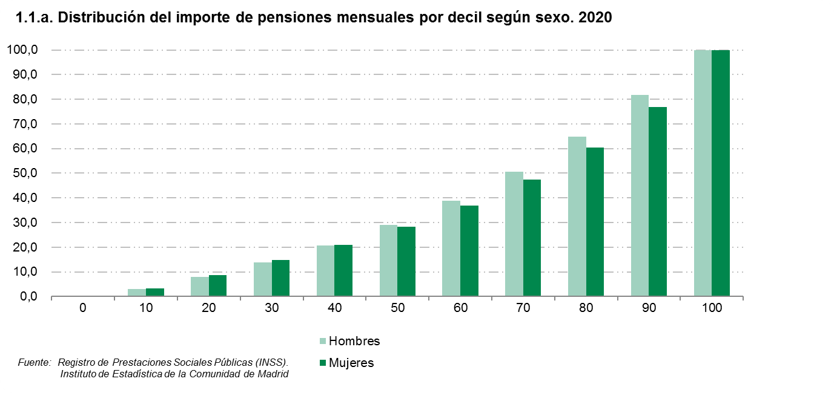

 |  |  |  |  |  |  |  | ÍNDICE

2.1
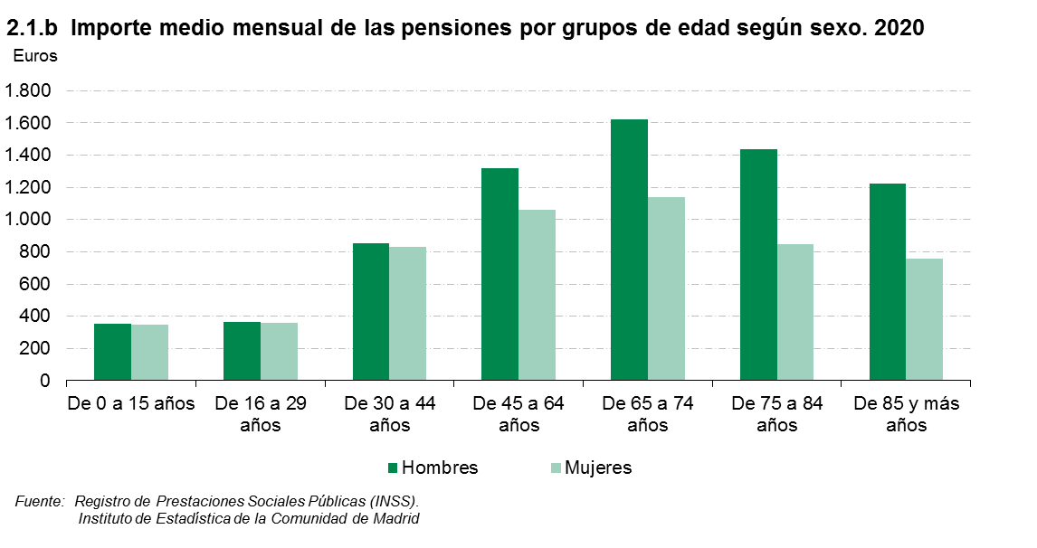
 |  |  |  |  |  |  |  |  | ÍNDICE
2. Por grupos de edad

2.1. Pensiones por grupos de edad según sexo y según importe medio mensual y sexo. 2020

 | Número de pensiones |  |  | % pensiones percibidas por mujeres | Importe medio de las pensiones (euros) |  |  | Diferencia del importe (euros) entre mujeres y hombres | % del importe de las pensiones percibido por mujeres
 | Total | Hombres | Mujeres |  | Total | Hombres | Mujeres

Total | 1,166,856 | 553,391 | 613,465 | 52.6 | 1,180.9 | 1,440.7 | 946.7 | -494.0 | 42.1
De 0 a 15 años | 6,148 | 3,165 | 2,983 | 48.5 | 348.6 | 351.8 | 345.2 | -6.6 | 48.0
De 16 a 29 años | 15,810 | 8,120 | 7,690 | 48.6 | 360.4 | 362.2 | 358.5 | -3.7 | 48.4
De 30 a 44 años | 15,203 | 8,321 | 6,882 | 45.3 | 842.9 | 855.2 | 828.1 | -27.1 | 44.5
De 45 a 64 años | 164,699 | 84,359 | 80,340 | 48.8 | 1,192.1 | 1,316.4 | 1,061.6 | -254.8 | 43.4
De 65 a 74 años | 442,502 | 233,248 | 209,254 | 47.3 | 1,392.1 | 1,620.9 | 1,137.1 | -483.8 | 38.6
De 75 a 84 años | 325,780 | 151,746 | 174,034 | 53.4 | 1,123.2 | 1,438.5 | 848.4 | -590.1 | 40.3
De 85 y más años | 196,714 | 64,432 | 132,282 | 67.2 | 910.3 | 1,221.1 | 758.9 | -462.1 | 56.1

Fuente: Registro de Prestaciones Sociales Públcas (INSS).
Instituto de Estadística de la Comunidad de Madrid

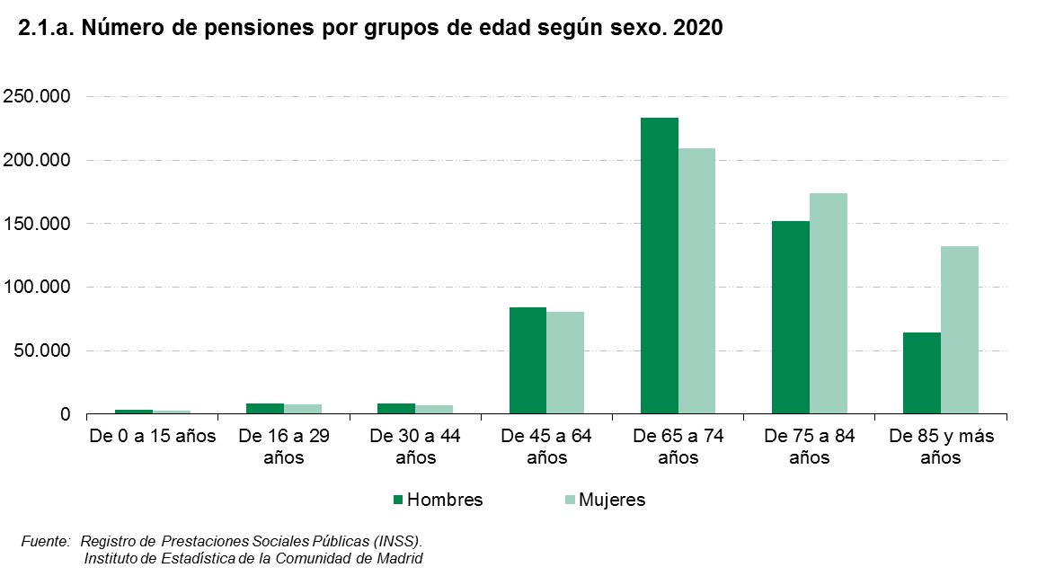

 |  |  |  |  |  |  | ÍNDICE

3.1
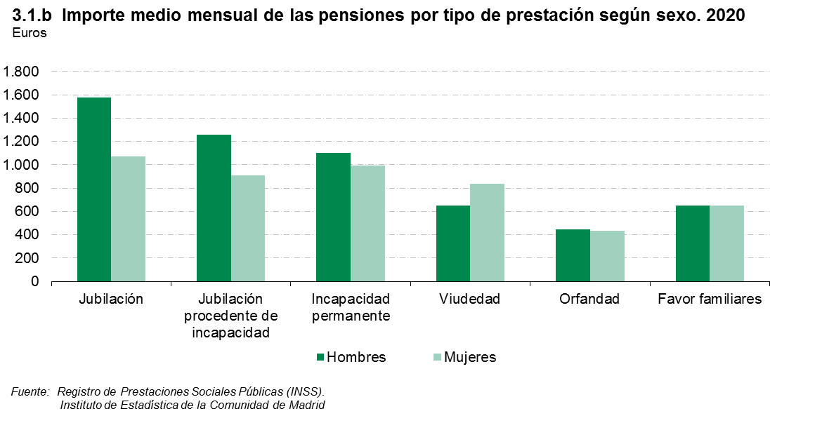
 |  |  |  |  |  |  |  |  | ÍNDICE
3. Por tipo de prestación

3.1. Pensiones por tipo de prestación según sexo y según importe medio mensual y sexo. 2020

 | Número de pensiones |  |  | % pensiones percibidas por mujeres | Importe medio de las pensiones (euros) |  |  | Diferencia del importe (euros) entre mujeres y hombres | % del importe de las pensiones percibido por mujeres
 | Total | Hombres | Mujeres |  | Total | Hombres | Mujeres

Total | 1,166,856 | 553,391 | 613,465 | 52.6 | 1,180.9 | 1,440.7 | 946.7 | -494.0 | 42.1
Jubilación | 713,473 | 426,118 | 287,355 | 40.3 | 1,374.6 | 1,577.8 | 1,073.2 | -504.6 | 31.4
Jubilación procedente de incapacidad | 66,096 | 39,396 | 26,700 | 40.4 | 1,117.4 | 1,257.7 | 910.3 | -347.3 | 32.9
Incapacidad permanente | 81,344 | 48,601 | 32,743 | 40.3 | 1,059.0 | 1,102.5 | 994.5 | -108.0 | 37.8
Viudedad | 267,826 | 20,292 | 247,534 | 92.4 | 821.1 | 650.5 | 835.1 | 184.6 | 94.0
Orfandad | 35,312 | 18,285 | 17,027 | 48.2 | 439.1 | 443.8 | 434.1 | -9.8 | 47.7
Favor familiares | 2,805 | 699 | 2,106 | 75.1 | 652.7 | 652.6 | 652.7 | 0.0 | 75.1

Fuente: Registro de Prestaciones Sociales Públcas (INSS).
Instituto de Estadística de la Comunidad de Madrid

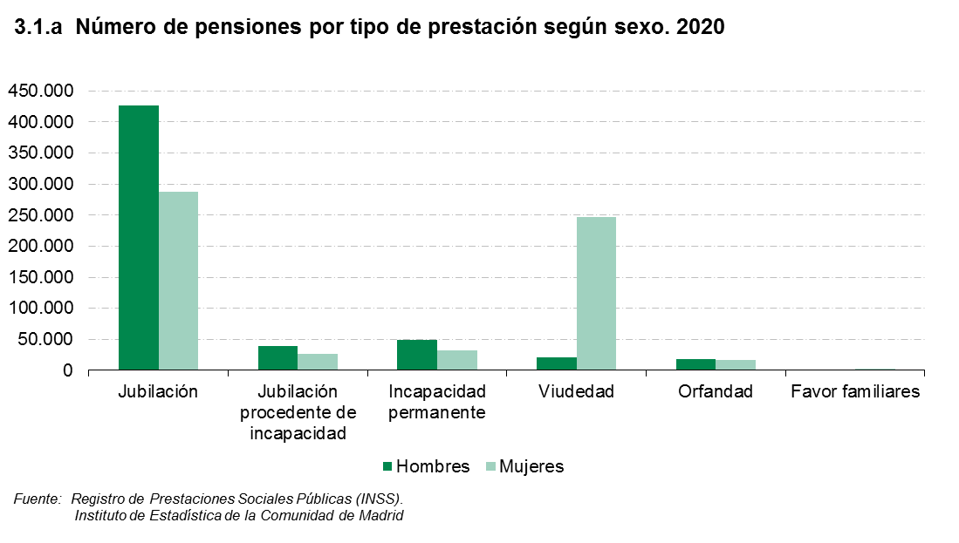

 |  |  |  |  |  | ÍNDICE

4.1
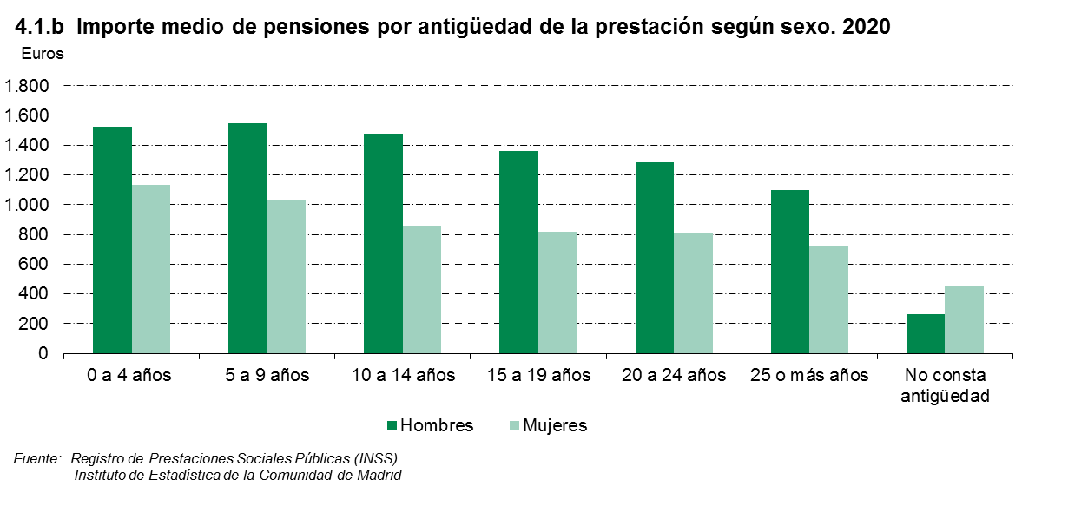
 |  |  |  |  |  |  |  |  | ÍNDICE
4. Por antigüedad (en la pensión)

4.1. Pensiones por antigüedad según sexo y según importe medio mensual y sexo. 2020

 | Número de pensiones |  |  | % pensiones percibidas por mujeres | Importe medio de las pensiones (euros) |  |  | Diferencia del importe (euros) entre mujeres y hombres | % del importe de las pensiones percibido por mujeres
 | Total | Hombres | Mujeres |  | Total | Hombres | Mujeres

Total | 1,166,856 | 553,391 | 613,465 | 52.6 | 1,180.9 | 1,440.7 | 946.7 | -494.0 | 42.1
0 a 4 años | 318,796 | 148,460 | 170,336 | 53.4 | 1,314.6 | 1,524.6 | 1,131.6 | -393.0 | 46.0
5 a 9 años | 270,185 | 137,229 | 132,956 | 49.2 | 1,296.5 | 1,549.5 | 1,035.3 | -514.2 | 39.3
10 a 14 años | 206,106 | 97,865 | 108,241 | 52.5 | 1,150.1 | 1,474.6 | 856.6 | -618.0 | 39.1
15 a 19 años | 140,376 | 66,301 | 74,075 | 52.8 | 1,074.8 | 1,363.5 | 816.5 | -547.0 | 40.1
20 a 24 años | 107,569 | 55,309 | 52,260 | 48.6 | 1,053.6 | 1,284.6 | 809.1 | -475.5 | 37.3
25 o más años | 123,223 | 47,831 | 75,392 | 61.2 | 869.7 | 1,095.5 | 726.4 | -369.1 | 51.1
No consta antigüedad | 601 | 396 | 205 | 34.1 | 326.1 | 261.8 | 450.3 | 188.5 | 47.1

Fuente: Registro de Prestaciones Sociales Públcas (INSS).
Instituto de Estadística de la Comunidad de Madrid

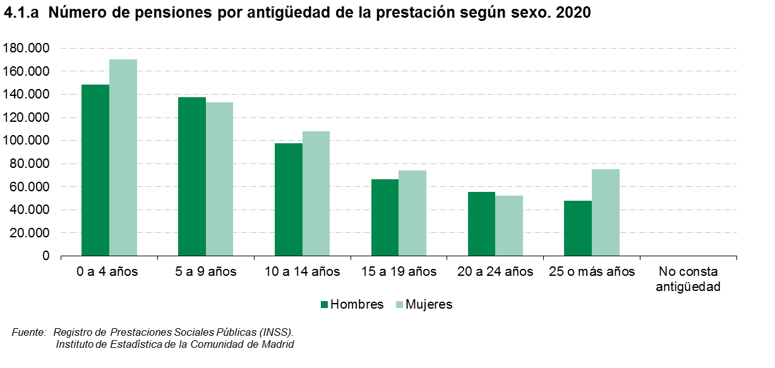

 |  |  |  |  |  |  |  | ÍNDICE

5.1
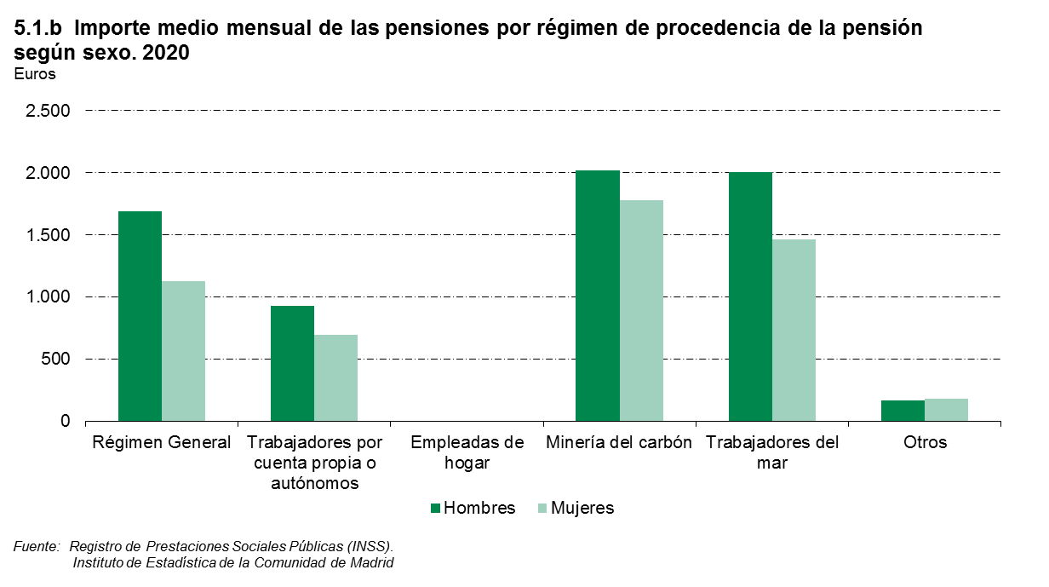
 |  |  |  |  |  |  |  |  | ÍNDICE
5. Por régimen de procedencia de la pensión

5.1. Pensiones por régimen de procedencia de la pensión (*) según sexo y según importe medio mensual de las pensiones y sexo. 2020

 | Número de pensiones |  |  | % pensiones percibidas por mujeres | Importe medio de las pensiones (euros) |  |  | Diferencia del importe (euros) entre mujeres y hombres | % del importe de las pensiones percibido por mujeres
 | Total | Hombres | Mujeres |  | Total | Hombres | Mujeres

Total | 1,166,856 | 553,391 | 613,465 | 52.6 | 1,180.9 | 1,440.7 | 946.7 | -494.0 | 42.1
Régimen General | 984,700 | 460,027 | 524,673 | 53.3 | 1,254.1 | 1,547.9 | 996.6 | -551.3 | 42.3
Trabajadores por cuenta propia o autónomos | 158,222 | 81,373 | 76,849 | 48.6 | 752.2 | 873.8 | 623.5 | -250.3 | 40.3
Empleadas de hogar | 0 | 0 | 0 | 0.0 | 0.0 | 0.0 | 0.0 | - | -
Minería del carbón | 587 | 250 | 337 | 57.4 | 1,301.7 | 1,818.0 | 918.6 | -899.4 | 40.5
Trabajadores del mar | 1,302 | 654 | 648 | 49.8 | 1,480.2 | 1,850.8 | 1,106.1 | -744.7 | 37.2
Otros | 22,045 | 11,087 | 10,958 | 0.0 | 967.6 | 1,117.8 | 815.7 | -302.2 | 41.9

(*) A partir del 1 de enero de 2012, los trabajadores por cuenta ajena del Régimen Especial Agrario pasan a integrarse en el Régimen General, como un Sistema Especial para Trabajadores por Cuenta Ajena Agrarios, de acuerdo a lo establecido en la Ley 28/2011 de 22 de septiembre. Desde enero de 2008, los trabajadores por cuenta propia del Régimen Especial Agrario se encuentran integrados en el Régimen Especial de Trabajadores Autónomos (Ley 18/2007 de 4 de julio). A partir del 1 de enero de 2012, los trabajadores del Régimen Especial de Empleados de Hogar pasan a integrarse en el Régimen General, como un Sistema Especial de Empleados de Hogar, de acuerdo a lo establecido en la Ley 27/2011, de 1 de agosto, sobre actualización, adecuación y modernización del sistema de Seguridad Social (Disp. Adicional 39).

Fuente: Registro de Prestaciones Sociales Públcas (INSS).
Instituto de Estadística de la Comunidad de Madrid

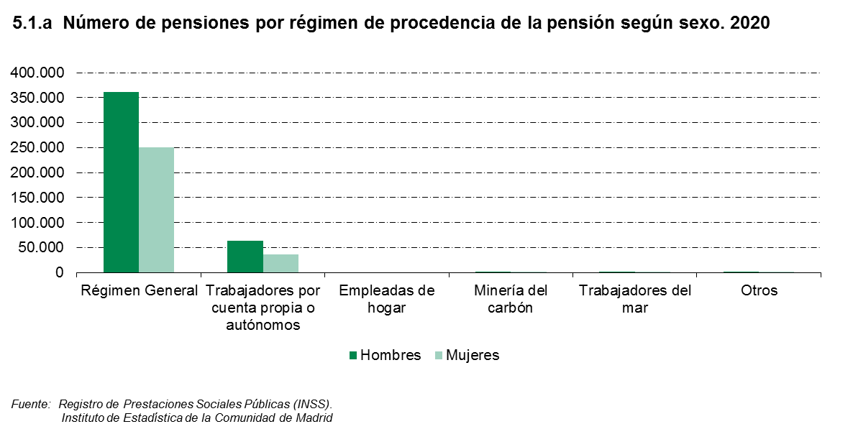

 |  |  |  |  |  |  | ÍNDICE

